GYM-083
ツリー指定要素が「プロジェクト」で前週比較ラジオボタンを選択した状態で実行ボタンを押下した場合、差を表示している３行目の背景色及び文字色がおかしい。
※例えば今週のSPIが0.99で、先週のSPIが0.98だと、３行目のSPIは0.99 - 0.98 = 0.01で赤背景色、白文字で表示されている。
（SPI、CPIだけでなくEV、AC、EAC、VAC、SV、CVも要検討）

■シート「事前準備データ」を元に確認■

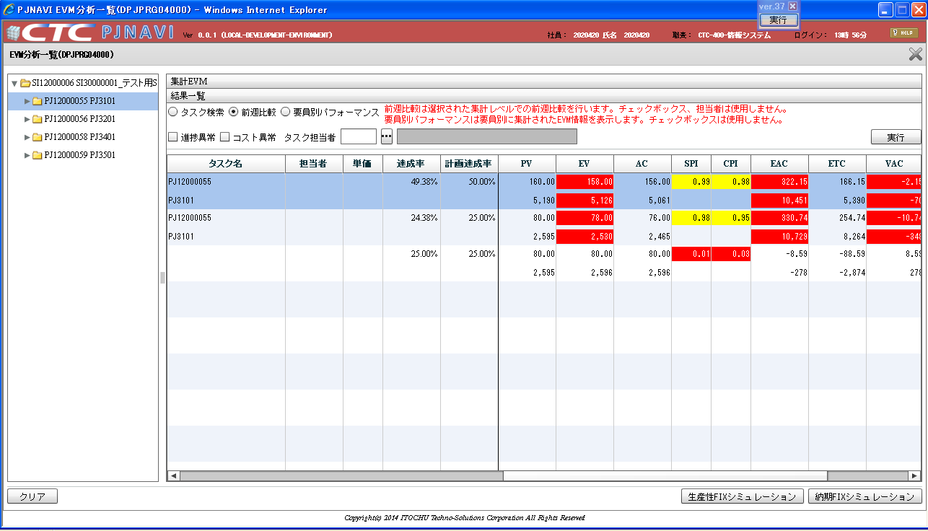

ツリー指定要素が「プロジェクト」で前週比較ラジオボタンを選択した状態で実行ボタンを押下した場合、差を表示している３行目の背景色及び文字色がおかしい。（SPI、CPIだけでなくEV、AC、EAC、VAC、SV、CVも要検討）

基本設計書の仕様補足説明(DPJPRG04000) No1に従って実装されているが、今回のケースが明確に記載されていないので検討が必要です。

